TM
 | Topografia militară
 | Rosca Dorin, 501, 11.04.2022
1 | Raportul constant de proporţionalitate între mărimile de pe hartă şi corespunzătoarele lor din teren se numeşte: | a
 | a) scara hărţii;
 | b) mărimea hărţii;
 | c) dimensiunile hărţii.

2 | Partea de sus a hărţii este orientată spre | c
 | a) Obiectivul din teren
 | b) Sud
 | c) Nord

3 | Prin punctele cardinale înţelegem: | c
 | a) obiectivele din teren
 | b) reperele din teren
 | c) Nord, Est, Sud şi Vest

4 | După gradul de accesibilitate, în afara reţelei de comunicaţie, terenul poate fi: | a
 | a) teren greu accesibil
 | b) abrupt - înclinarea pantei până la 60°
 | c) descoperit

5 | Regiunile deluroase se caracterizează prin: | b
 | a) înălţimi ce depăşesc 800 m. deasupra nivelului mării
 | b) diferenţe de nivel cuprinse între 100 şi 300 m.
 | c) pante foarte abrupte cu înclinare mai mare de 60°

6 | Terenul se apreciază după (evidenţiaţi răspunsul incorect) | a
 | a) posibilităţile de forţare
 | b) gradul de accesibilitate
 | c) proprietăţile de observare şi mascare

7 | Valorile care determină poziţia punctelor pe hartă se numesc: | a
 | a) coordonate
 | b) axe de coordonate;
 | c) patrate

8 | Orientarea în teren fără hartă se face: | a
 | a) cu ajutorul busolei, după steaua polară, după soare şi ceas;
 | b) cu ajutorul riglei ofiţăreşti, cu ajutorul schemei terenului;
 | c) după nouri, după vînt, conform temperaturii aerului.

9 | Detaliile de planimetrie şi de relief faţă de care se determină locul de staţie se numesc: | c
 | a) puncte din teren.
 | b) puncte cardinale;
 | c) repere

10 | Teren greu accesibil: | c
 | a) zona este impracticabilă pentru un anumit tip de forţe sau necesită un efort prea mare pentru asigurarea mobilităţii acestora
 | b) deplasările şi manevra sunt posibile pe majoritatea direcţiilor
 | c) existenţa pantelor abrupte şi a vegetaţiei dese pot îngreuna executarea manevrei forţelor care acţionează în acest tip de teren

11 | Raportul care indică de câte ori sunt mic;orate toate liniile din teren la repreze în metri sau kilometri pe teren ce corespunde unui centimetru pe hartă se numeşte: | c
 | a) scară a hărţii
 | b) nomenclatura hărţii
 | c) valoarea scării.

12 | Reperele alese se numerotează: | c
 | a) de la stânga la dreapta, de la sine spre inamic
 | b) de la stânga la dreapta, de la inamic spre sine
 | c) de la dreapta la stânga, de la sine spre inamic

13 | Orientarea în teren fără hartă se poate efectua: (evidenţiaţi răspunsul incorect) | b
 | a) după soare şi ceas
 | b) cu ajutorul riglei ofiţăreşti, binoclului sau înălţătorului optic PSO-1
 | c) cu busola, după steaua polară

14 | Pe harta cu valoarea scării 1 : 25000 un centimetru pe hartă este egal cu: | c
 | a) 25 m. în teren
 | b) 2500 m. în teren
 | c) 250 m. în teren

15 | În dependenţă de înclinarea lor, pantele sunt accesibile pentru: (evidenţiaţi răspunsul incorect) | c
 | a) panta cu înclinare mai mică de 15° (pantă lină) - accesibilă pentru automobile, blindate pe roţi, tancuri
 | b) panta cu înclinare mai mică de 30° (pantă medie) - accesibilă pentru tehnica pe şenile
 | c) panta cu înclinare mai mare de 30° (pantă mare) - accesibilă pentru tancuri

16 | Azimutul magnetic este unghiul format între: | a
 | a) direcţia Nord şi direcţia spre punctul observat (reper)
 | b) două repere din teren
 | c) direcţia mişcării şi reperul din teren

17 | Harta poate fi orientată: (evidenţiaţi răspunsul incorect) | b
 | a) după liniile din teren sau busolă.
 | b) după durecţia spre inamic
 | c) după direcţiile spre obiectivele din teren

18 | Pe hărţile cu scara până la 1:50000 sistemul de coordonate este trasat peste: | a
 | a) 1 km.
 | b) 2 km.
 | c) 500 m.

19 | Pe hărţile militare scara hărţii este reprezentată sub două forme: | b
 | a) scara mare şi scara mică;
 | b) scară numerică şi scară grafică;
 | c) scara gradată.

20 | Citirea hărţii se efectuiază cu ajutorul: | a
 | a) semnelor convenţionale topografice;
 | b) coordonatelor punctelor din teren;
 | c) culorilor harții.

21 | Diferenţa dintre momentul izbucnirii flăcării armei de foc şi sunetului loviturii este de 6 sec. Care este distanţa până la arma de foc?
 | D = 2040

22 | La orele 13.00 soarele se află în direcţia -
 | Sud

23 | Descrieți metoda de apreciere a vitezei cursului de apă (râului) -
 | Lente(<0.5 m/s)
 | Medii(0.5 m/s <Viteza<1 m/s)
 | Repezi (1 m/s <viteza <2 m/s) și foarte repezi (2 < m/s )
24 | Steaua polară se află permanent spre direcția:
 | Nord

25 | Descrieți modul de determinare a azimutului obiectivului cu busola:
 | Ne îndreptăm cu fața spre obiectivul căruia urmează să-i determinăm azimutul;Se deblochează acul magnetic, lăsându-l să oscileze, se întoarce busola în plan orizontal în așa fel ca vârful acului magnetic să coincidă cu gradația zero de pe cadran; Se menține acul magnetic în poziția inițială, se rotește capacul busolei până când cătarea , țelul și obiectivul vizat se găsesc în același plan vertical; Se citește pe cadran valoarea gradației din dreptul indecelui, care este chiar azimutul direcției spre obiectul considerat.

26 | Descrieți metoda de apreciere a punctelor cardinale după soare și ceasornic:
 | Ceasul se ține orizontal astfel încât acul ceasornic să fie îndreptat spre soare; unghiul format dintre acul ceasului și direcția din centrul cadranului spre cifra 1 se va împărți în 2 unghiuri egale. Linia care împarte acest unghi în două părți va indica direcția de sud.

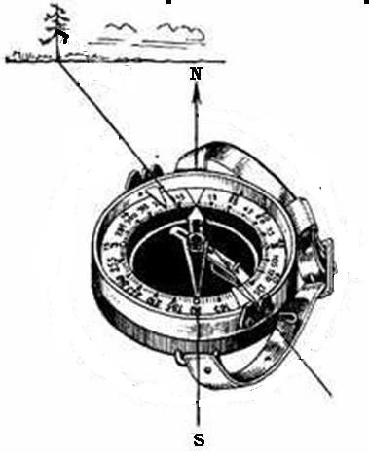
27 | Indicați azimutul spre obiectiv (copac) -

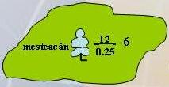
28 | Explicați semnul convențional din imagine:
 | Semnul topografic convențional însemnă:
 | Pădurice de foioase, care nu poate fi arătată în valoarea hărții.
 | (12-înălțimea,0.25-grosime,6-distanța dintre copaci)

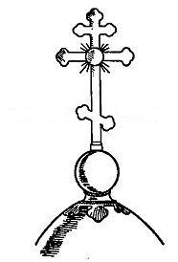
29 | Apreciați punctele cardinale (Nord, Sud) după Crucea bisericii:
 | Nordul e stanga iar Sudul e Dreapta


30 | Determinați distanța până la țintă?

 | D=500m

